informe ASTM
LABORATORIO DE ENSAYO DE MATERIALES
INFORME DE ENSAYO N°000-26 SU20

CLIENTE | : | 0 |  |  |  |  | CÓDIGO | : | F-LEM-P-SU.20.02
DIRECCIÓN ** | : | 0 |  |  |  |  | RECEPCIÓN N° | : | 000- 26
PROYECTO ** | : | 0 |  |  |  |  | FECHA EMISIÓN | : | 0
UBICACIÓN ** | : | 0
** Datos proporcionados por el cliente
Standard Test Methods for Laboratory Determination of Water (Moisture) Content of Soil and Rock by Mass
ASTM D2216-19

DATOS DE LA MUESTRA:
CANTERA/SONDAJE ** |  |  | : | 0 |  |  | CÓDIGO DE LA MUESTRA | : | 000-SU-26
N° MUESTRA ** |  |  | : | 0 |  |  | FECHA DE RECEPCIÓN | : | 0
TIPO DE MUESTRA |  |  | : | 0 |  |  | FECHA DE EJECUCIÓN | : | 0 | 0
LUGAR DE ENSAYO |  |  | : | LABORATORIO DE ENSAYO DE MATERIALES |  |  | REALIZADO POR | : | D.I.C

 |  |  | Descripción |  | Und | Datos
 |  |  | N° de ensayo |  | N° | 1.0
 |  |  | Recipiente Nº |  | N° | 0.0
 |  |  | Masa del recipiente y muestra húmeda |  | g | 0.00
 |  |  | Masa del recipiente y muestra seca al horno |  | g | 0.00
 |  |  | Masa del recipiente |  | g | 0.00
 |  |  | Masa del agua |  | g | 0.00
 |  |  | Masa de muestra seca al horno |  | g | 0.00
 |  |  | CONTENIDO DE AGUA (HUMEDAD) * |  | % | #DIV/0!

Condiciones del ensayo:
- Método de prueba utilizado |  |  |  |  |  |  | 0.00
- La muestra de ensayo tiene una masa menor que la mínima requerida por la norma. (Si/No) |  |  |  |  |  |  | 0
- La muestra de ensayo presenta más de un tipo de material (en capas, etc.) (Si/No) |  |  |  |  |  |  | 0
- La temperatura de secado es diferente a 110 ± 5°C. (Si/No) |  |  |  |  |  |  | 0
- Se excluyó algún material (tamaño y cantidad) de la muestra de prueba. (Si/No) |  |  |  |  |  |  | 0

Descripción de la muestra:
Tamaño máximo de partícula (in) |  |  |  |  |  | 0
Forma de la particula |  |  |  |  |  | 0

Nota:
- Los datos de identificación de la muestra son proporcionados por el cliente.
- Los resultados corresponden sólo a los ensayos realizados sobre la muestra proporcionada por el cliente.
- Los resultados de los ensayos no deben ser utilizados como una certificación de conformidad con normas de productos o como certificado del sistema de calidad de Geofal SAC.
- Prohibida la reproducción total o parcial del presente informe de ensayo sin la autorización escrita de Geofal S.A.C.
- Este informe de ensayo, al estar en el marco de la acreditación del INACAL - DA, se encuentra dentro del ámbito de reconocimiento multilateral/mutuo de los miembros firmantes de IAAC e ILAC.

Observaciones:

 |  |  |  |  |  |  |  |  |  |  | 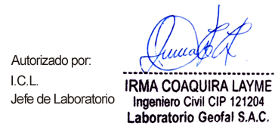

Página 1 de 1
Versión: 06 (04-01-2024) |  |  |  |  |  | Fin del Informe

Incertidumbre
 |  | INFORME DE ESTIMACIÓN DE INCERTIDUMBRE |  |  |  |  |  | Código: | F-LEM-P-10.01
 |  |  |  |  |  |  |  | Versión: | 02
 |  |  |  |  |  |  |  | Fecha: | 2022-04-25
 |  |  |  |  |  |  |  | Página: | 1 de 1

Método: | Standard Test Methods for Laboratory Determination of Water (Moisture) Content of Soil and Rock by Mass
Norma: | ASTM D2216-19
Revisado por: | Fabian la | Rosa - 18/01/23
Aprobado por: | Irma Coaquira Layme - 18/01/23
Matriz: | Suelo
Mensurando | Agua presente en la matriz de Suelo

Paso 1. Definicion del proceso de medición

Variables: |  |  |  | Fórmula:

Masa humeda (Mcms)
Masa seca ( Mcdc)
Masa tara (Mc)

Equipos a utilizar:

Balanza con resulución de lectura de 0.1g o 0.01g

Paso 2. Definición de las variables aleatorias
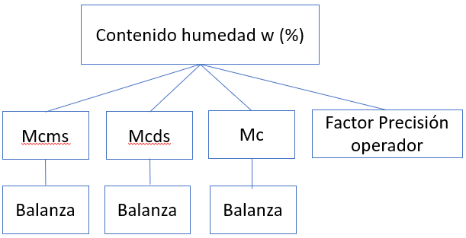

CALCULOS
Fuentes | Valor | Incertidumbre Original | Unidades | Distribución | Incertidumbre Estándar u(xi) | Coeficiente de Sensibilidad | Contribución ui(y) | 0.01
Humedad (%) | #DIV/0! | --- | --- | --- | --- | --- | ---
Masa Humeda y tara | 0.00 | --- | g | --- | 7.25E-03 | #DIV/0! | #DIV/0!
Repetibilidad de la pesada |  | 0.0000 | g | Normal, K=1 | 0.0000 | --- | ---
Certificado de Calibración |  | 0.01 | g | Normal, K=2 (/2) | 0.0067 | --- | ---
Resolución |  | 0.010 | g | Rectangular | 0.0029 | --- | ---
Masa Seca y tara | 0.00 |  | g | --- | 7.25E-03 | #DIV/0! | #DIV/0!
Repetibilidad de la pesada |  | 0.0000 | g | Normal, K=1 | 0.0000 | --- | ---
Certificado de Calibración |  | 0.01 | g | Normal, K=2 (/2) | 0.0067 | --- | ---
Resolución |  | 0.010 | g | Rectangular | 0.0029 | --- | ---
Masa Tara | 0.00 |  | g | --- | 7.25E-03 | #DIV/0! | #DIV/0!
Repetibilidad de la pesada |  | 0.0000 | g | Normal, K=1 | 0.0000 | --- | ---
Certificado de Calibración |  | 0.01 | g | Normal, K=2 (/2) | 0.0067 | --- | ---
Resolución |  | 0.010 | g | Rectangular | 0.0029 | --- | ---
factor de presición | 0.0523 |  | % | Norma, K=1 | 0.052 | 1.0000 | 0.0523
Incertidumbre Estándar Combinada |  |  | % |  | #DIV/0! |  |  | PASO 7
Incertidumbre Expandida, K = 2 |  |  | % |  | #DIV/0! |  |  | PASO 8

Grafico de Contribución
 | CONTRIBUCION
 | Factor de Influencia | Valor | %
 | Masa Humeda y tara | #DIV/0! | #DIV/0!
 | Masa Seca y tara | #DIV/0! | #DIV/0!
 | Masa Tara | #DIV/0! | #DIV/0!
 | factor de presición | 0.0523 | #DIV/0!
 |  | #DIV/0! | #DIV/0!

